Лист1
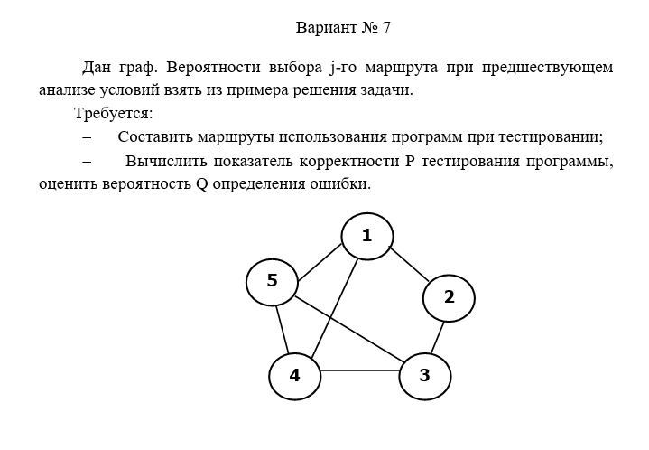

 | Маршруты | 1 | 1,4,5
 |  | 2 | 1,2,3,4
 |  | 3 | 1,2,3,4,5
 |  | 4 | 1,2,3,5
 |  | 5 | 5,4,3

 |  | 1 | 2 | 3 | 4 | 5 | Маршрут |  | Е1 | 3
Вершина | 1 | 1 | 1 | 1 | 1 | 1 |  |  | Е2 | 4
 | 2 | 1 | 1 | 0 | 0 | 1 |  |  | Е3 | 5
 | 3 | 0 | 1 | 1 | 1 | 1 |  |  | Е4 | 4
 | 4 | 1 | 1 | 0 | 1 | 1 |  |  | Е5 | 3
 | 5 | 1 | 0 | 0 | 0 | 1 |  |  | Сумм | 19

Предположим, что прогрмма тестировалась

Вероятность выбора |  | 0.57 | 0.24 | 0.64 | 0.64 | 0.64
 |  | 0.34 | 0.23 | 0.63 | 0.64 | 0.76
 |  | 0.34 | 0.23 | 0.23 | 0.84 | 0.24
 |  | 0.74 | 0.64 | 0.87 | 0.23 | 0.23
 |  | 0.97 | 0.46 | 0.34 | 0.43 | 0.24

 | П для каждого маршрута
 | п1 | 0.0472972776
 | п2 | 0.0037377024
 | п3 | 0.0274313088
 | п4 | 0.0340279296
 | п5 | 0.0064438272

Вероятность ошибки |  | 0.234524 | 0.3463464 | 0.3453454 | 0.345345 | 0.2343434 |  | 0.765476 | 0.6536536 | 0.6546546 | 0.654655 | 0.7656566
 |  | 0.234635 | 0.2343464 | 0.4543545 | 0.345345 | 0.5234234 |  | 0.765365 | 0.7656536 | 0.5456455 | 0.654655 | 0.4765766
 |  | 0.234635 | 0.2436346 | 0.435454 | 0.734554 | 0.6456343 |  | 0.765365 | 0.7563654 | 0.564546 | 0.265446 | 0.3543657
 |  | 0.234646 | 0.4534535 | 0.3453455 | 0.945635 | 0.3245635 |  | 0.765354 | 0.5465465 | 0.6546545 | 0.054365 | 0.6754365
 |  | 0.234635 | 0.4534535 | 0.3454545 | 0.234343 | 0.34634 |  | 0.765365 | 0.5465465 | 0.6545455 | 0.765657 | 0.65366

 | Вероятность правильного результата

 | р1 | 0.26266350155
 | р2 | 0.11307481218
 | р3 | 0.086412015581
 | р4 | 0.0047353797596
 | р5 | 0.057089318579

Вероятность отсутствия появления ошибки
 | Р1 | 0.012423268548
 | Р2 | 0.00042263999685
 | Р3 | 0.0023703946834
 | Р4 | 0.00016113516909
 | Р5 | 0.00036787370389

Сумм Р | 0.015745312101

Q | 0.9842546879

